MAG EXAMPLE
 | AGE GROUP | NF/NOC | FIG ID | SURNAME Name | FX | PH | SR | VT | PB | HB | VT1 | VT2
MAG | SENIORS | GEO | 33115 | LETNIKOV Nikita | 2 | 2 | 1 | 1 | 2 | 2 | 270 | *
MAG | SENIORS | GEO | 25393 | ABESADZE Saba | 1 | 1 |  | 2 | 1 | 1 | 272
MAG | SENIORS | GEO | 38104 | KUZOVKOV Konstantin | 4 | 3 | 3 |  | 3 |  | 270
MAG | SENIORS | GEO | 33119 | GOVOROV Dmitrii | 3 | 4 |  | 3 | 4 | 3 | 272
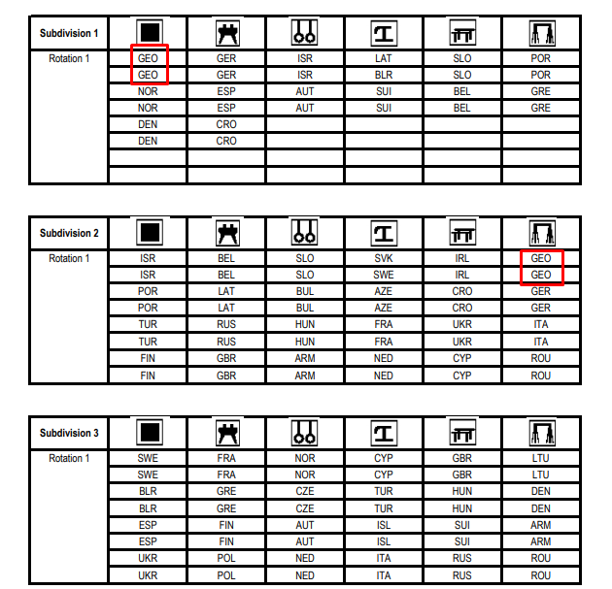
 |  |  |  |  |  | STEP 1 | Choose your NOC (from drop-down list)

 |  |  |  |  |  | STEP 2 | Choose your SURNAME Name (from drop-down list)

 |  |  |  |  |  | STEP 3 | Enter your apparatus order in accordance with the draw

 |  |  |  |  |  |  | *We will use GEORGIA as an example. They have 4 performances by the draw. It means, that we will use numbers 1,2 for the 1st and 3,4 for the second subdivision

 |  |  |  |  |  |  |  | *If you have only 1 gymnast in 1st subdivision (as LAT) you will use number - 1, for the 2nd Subdivision numbers - 2,3

 |  |  |  |  |  |  |  | *IRL starts from the 2nd subdivision but will also use numbers 1,2 because these performances are first for this country

 |  |  |  |  |  |  |  | *Do not forget, one gymnast can perform only in one single Subdivision if competing in all-around competition

 |  |  |  |  |  | a | Georgia starts from the 1st subdivision (use the numbers 1,2 if you have 2 gymnasts in your 1st subdivision)

 |  |  |  |  |  |  |  | For example: Georgia's 1st gymnast on the Floor (1st Subdivision/1st Rotation) is ABESADZE Saba

 |  |  |  |  |  |  |  |  | 2nd gymnast on the Floor (1st Subdivision/1st Rotation) is LETNIKOV Nikita
 |  |  |  |  |  | b | In the same way distribute numbers between current gymnasts on all apparatus
 |  |  |  |  |  |  | If one of the gymnasts will not act on some apparatus - just skip this cell

 |  |  |  |  |  | c | Columns N and O are specified for gymnasts Vault number. Enter this code or USE ASTERISK(*) sign if the VT number is still not determined but the gymnast will perform it!!!

WAG EXAMPLE
 | AGE GROUP | NF/NOC | FIG ID | SURNAME Name | VT | UB | BB | FX | VT1 | VT2
WAG | SENIORS | HUN | 14413 | AL-SALTY Dalia | 1 | 1 | 1 | 2 | 4,20 | 3,20
WAG | SENIORS | HUN | 5283 | BOECZOEGO Dorina | 2 | 2 | 2 | 1 | * | *
WAG | SENIORS | HUN | 22888 | DEVAI Boglarka | 4 | 3 | 3 |  | 3,20
WAG | SENIORS | HUN | 29896 | KOVACS Zsofia | 3 | 4 |  | 3 | 4,30
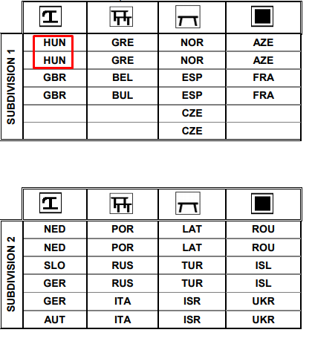
 |  |  |  |  | STEP 1 | Choose your NOC (from drop-down list)

 |  |  |  |  | STEP 2 | Choose your SURNAME Name (from drop-down list)

 |  |  |  |  | STEP 3 | Enter your apparatus order in accordance with the draw

 |  |  |  |  |  | *We will use HUNGARY as an example. They have 4 performances by the draw. It means, that we will use numbers 1,2 for the 1st and 3,4 for the 4th subdivision

 |  |  |  |  |  |  | *If you have only 1 gymnast in 2nd subdivision (as AUT) you will use number - 1, for the 3rd Subdivision numbers - 2,3

 |  |  |  |  |  |  | *NED starts from the 2nd subdivision but will also use numbers 1,2 because these performances are first for this country

 |  |  |  |  |  |  | *Do not forget, one gymnast can perform only in one single Subdivision if competing in all-around competition

 |  |  |  |  | a | Hungary starts from the 1st subdivision (use the numbers 1,2 if you have 2 gymnasts in your 1st subdivision)

 |  |  |  |  |  |  | For example: Hungary's 1st gymnast on the Vault (1st Subdivision/1st Rotation) is AL-SALTY Dalia

 |  |  |  |  |  |  | 2nd gymnast on the Vault (1st Subdivision/1st Rotation) is BOECZOEGO Dorina
 |  |  |  |  | b | In the same way distribute numbers between current gymnasts on all apparatus
 |  |  |  |  |  |  | If one of the gymnasts will not act on some apparatus - just skip this cell

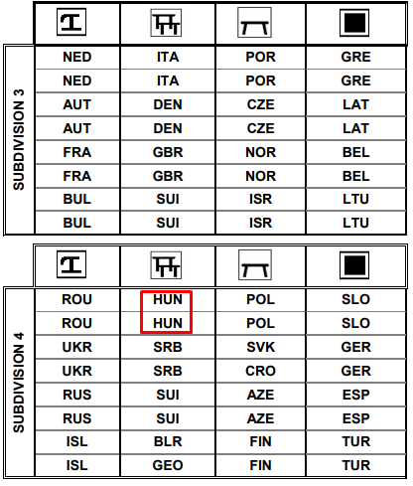
 |  |  |  |  | c | Columns N and O are specified for gymnasts Vault number. Enter this code or USE ASTERISK(*) sign if the VT number is still not determined but the gymnast will perform it!!!

